Omni-Image

TC28 | Chọn ảnh từ máy không upload file được
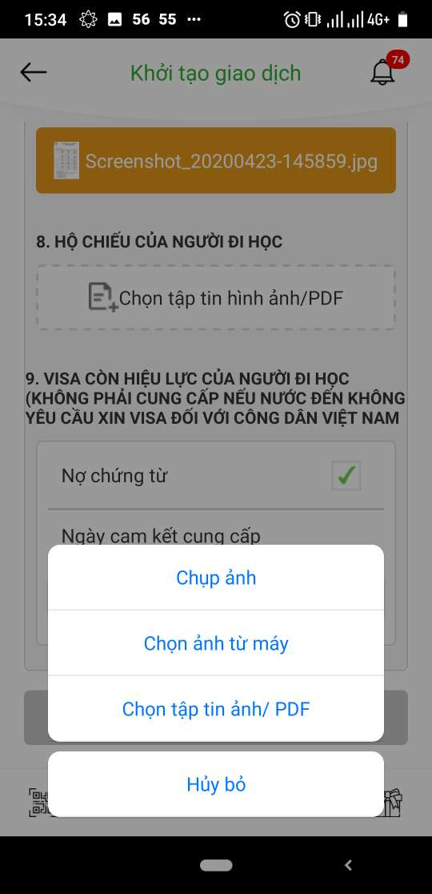 |  | ko hiển thị như file đã thiết kế | 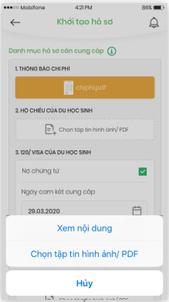

TC 26 | Không hiện danh mục hồ sơ

